Lasso
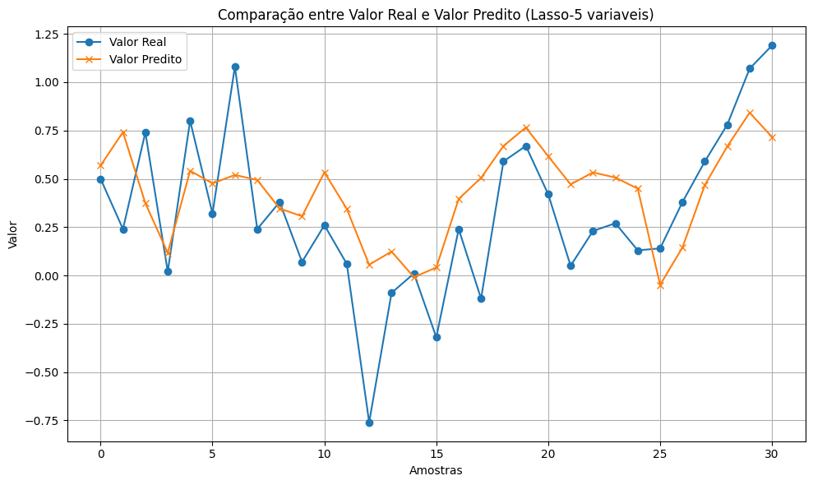
MAE: 0.2675
MSE: 0.1037
RMSE: 0.3220
MAPE: 155.72%

Random_forest
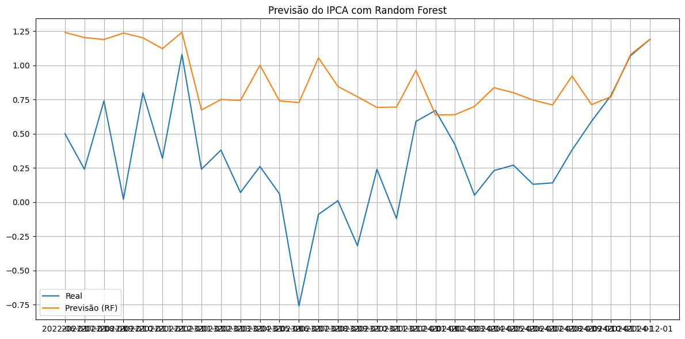
MAE: 0.5722 | * ajustar parametros
MSE: 0.4623
RMSE: 0.6799
MAPE: 761.9230

